行政事業レビューシート
 |  |  |  |  |  |  |  |  |  |  |  |  |  |  |  |  |  |  |  |  |  |  | 事業番号 |  |  | 新27 |  | - | 0031
平成２７年度行政事業レビューシート |  |  |  |  |  |  |  |  |  |  |  |  |  |  |  |  |  |  |  |  |  | （ | 文部科学省 |  |  |  |  |  |  |  |  | ）
事業名 |  |  |  | 地域における障害者スポーツ普及促進事業 |  |  |  |  |  |  |  |  |  |  | 担当部局庁 |  |  |  | スポーツ・青少年局 |  |  |  |  |  |  | 作成責任者
事業開始年度 |  |  |  | 平成２７年度 |  |  | 事業終了 （予定）年度 |  |  |  | 終了予定なし |  |  |  | 担当課室 |  |  |  | スポーツ振興課 |  |  |  |  |  |  | スポーツ振興課長 森岡 裕策
会計区分 |  |  |  | 一般会計 |  |  |  |  |  |  |  |  |  |  | 政策・施策名 |  |  |  | 施策目標11-2：生涯スポーツ社会の実現
根拠法令 （具体的な 条項も記載） |  |  |  | スポーツ基本法 |  |  |  |  |  |  |  |  |  |  | 関係する計画、通知等 |  |  |  | スポーツ基本計画（平成24年3月30日策定） 障害者基本計画（平成25年9月策定）
主要政策・施策 |  |  |  | 障害者施策 |  |  |  |  |  |  |  |  |  |  | 主要経費 |  |  |  | 文教及び科学振興
事業の目的 （目指す姿を簡潔に。3行程度以内） |  |  |  | 地域において障害者が継続的にスポーツに参加できる環境の整備を促進するため、都道府県・指定都市における障害者スポーツ普及のための体制づくりやノウハウ開発等を支援するとともに、スポーツ参加における障壁の調査分析を実施する。
事業概要 （5行程度以内。別添可） |  |  |  | （１）地域における障害者のスポーツ参加促進に関する実践研究において、①域内のスポーツ・障害福祉関係者から構成される実行委員会の開催、②地域における障害者のスポーツ参加促進に関する実践研究等を実施する。 （２）障害者のスポーツ参加促進に関する調査研究において、障害者のスポーツ参加にあたっての阻害要因を障害種や程度別に把握・分析するなど、専門的な調査研究を実施する。
実施方法 |  |  |  | 委託・請負
予算額・ 執行額 （単位:百万円） |  |  |  |  |  |  |  | 24年度 |  |  |  |  | 25年度 |  |  |  |  | 26年度 |  |  |  |  |  | 27年度 |  |  | 28年度要求
 |  |  |  | 予算の状況 | 当初予算 |  |  | - |  |  |  |  | - |  |  |  |  | - |  |  |  |  |  | 131 |  |  | 129
 |  |  |  |  | 補正予算 |  |  | - |  |  |  |  | - |  |  |  |  | - |  |  |  |  |  | -
 |  |  |  |  | 前年度から繰越し |  |  | - |  |  |  |  | - |  |  |  |  | - |  |  |  |  |  | - |  |  | -
 |  |  |  |  | 翌年度へ繰越し |  |  | - |  |  |  |  | - |  |  |  |  | - |  |  |  |  |  | -
 |  |  |  |  | 予備費等 |  |  | - |  |  |  |  | - |  |  |  |  | - |  |  |  |  |  | -
 |  |  |  |  | 計 |  |  | 0 |  |  |  |  | 0 |  |  |  |  | 0 |  |  |  |  |  | 131 |  |  | 129
 |  |  |  | 執行額 |  |  |  | - |  |  |  |  | - |  |  |  |  | -
 |  |  |  | 執行率（％） |  |  |  | - |  |  |  |  | - |  |  |  |  | -
成果目標及び成果実績 （アウトカム） |  |  |  | 定量的な成果目標 |  |  |  | 成果指標 |  |  |  |  |  |  |  | 単位 |  |  | 24年度 |  |  |  | 25年度 |  | 26年度 |  |  |  | 目標最終年度
 |  |  |  |  |  |  |  |  |  |  |  |  |  |  |  |  |  |  |  |  |  |  |  |  |  |  |  |  |  | 33 | 年度
 |  |  |  | スポーツ、障害福祉関係団体が連携して域内の障害者スポーツの普及促進を行う都道府県・指定都市数の増加 |  |  |  | スポーツ、障害福祉関係団体が連携して域内の障害者スポーツの普及促進を行う都道府県・指定都市数 |  |  |  |  |  |  | 成果実績 | 自治体数 |  |  | - |  |  |  | - |  | -
 |  |  |  |  |  |  |  |  |  |  |  |  |  |  | 目標値 | 自治体数 |  |  | - |  |  |  | - |  | - |  |  |  | 67
 |  |  |  |  |  |  |  |  |  |  |  |  |  |  | 達成度 | ％ |  |  | - |  |  |  | - |  | -
成果目標及び成果実績 （アウトカム） |  |  |  | 定量的な成果目標 |  |  |  | 成果指標 |  |  |  |  |  |  |  | 単位 |  |  | 24年度 |  |  |  | 25年度 |  | 26年度 |  |  |  | 目標最終年度
 |  |  |  |  |  |  |  |  |  |  |  |  |  |  |  |  |  |  |  |  |  |  |  |  |  |  |  |  |  | 29 | 年度
 |  |  |  | アンケート調査において、調査分析に係る報告書を有意義なものであると回答した配布先の割合を80％にする。 |  |  |  | アンケート調査において、成果報告書を有意義なものであると回答した配布先の割合 |  |  |  |  |  |  | 成果実績 | ％ |  |  | - |  |  |  | - |  | -
 |  |  |  |  |  |  |  |  |  |  |  |  |  |  | 目標値 | ％ |  |  | - |  |  |  | - |  | - |  |  |  | 80
 |  |  |  |  |  |  |  |  |  |  |  |  |  |  | 達成度 | ％ |  |  | - |  |  |  | - |  | -
成果目標及び成果実績（アウトカム）欄についてさらに記載が必要な場合はチェックの上【別紙１】に記載

活動指標及び活動実績 （アウトプット） |  |  |  | 活動指標 |  |  |  |  |  |  |  |  |  |  |  | 単位 |  |  | 24年度 |  |  |  | 25年度 |  | 26年度 |  |  |  | 27年度活動見込
 |  |  |  | 域内の障害者スポーツの普及促進のための実行委員会設置数 |  |  |  |  |  |  |  |  |  |  | 活動実績 | 件 |  |  | - |  |  |  | - |  | -
 |  |  |  |  |  |  |  |  |  |  |  |  |  |  | 当初見込み | 件 |  |  | - |  |  |  | - |  | - |  |  |  | 20
活動指標及び活動実績 （アウトプット） |  |  |  | 活動指標 |  |  |  |  |  |  |  |  |  |  |  | 単位 |  |  | 24年度 |  |  |  | 25年度 |  | 26年度 |  |  |  | 27年度活動見込
 |  |  |  | スポーツ参加における障壁の調査分析に係る報告書配布数 |  |  |  |  |  |  |  |  |  |  | 活動実績 | 冊 |  |  | - |  |  |  | - |  | -
 |  |  |  |  |  |  |  |  |  |  |  |  |  |  | 当初見込み | 冊 |  |  | - |  |  |  | - |  | - |  |  |  | 3,700
単位当たり コスト |  |  |  | 算出根拠 |  |  |  |  |  |  |  |  |  |  |  | 単位 |  |  | 24年度 |  |  |  | 25年度 |  | 26年度 |  |  |  | 27年度見込
 |  |  |  | 予算額（百万円）／実行委員会設置数 |  |  |  |  |  |  |  |  |  |  | 単位当たり コスト | 百万円 |  |  | - |  |  |  | - |  | - |  |  |  | 7
 |  |  |  |  |  |  |  |  |  |  |  |  |  |  | 計算式 | 百万円/実行委員会数 |  |  | - |  |  |  | - |  | - |  |  |  | 130.5/20
単位当たり コスト |  |  |  | 算出根拠 |  |  |  |  |  |  |  |  |  |  |  | 単位 |  |  | 24年度 |  |  |  | 25年度 |  | 26年度 |  |  |  | 27年度見込
 |  |  |  | 予算額（百万円）／報告書配布数 |  |  |  |  |  |  |  |  |  |  | 単位当たり コスト | 千円 |  |  | - |  |  |  | - |  | - |  |  |  | 35
 |  |  |  |  |  |  |  |  |  |  |  |  |  |  | 計算式 | 百万円/報告書配布数 |  |  | - |  |  |  | - |  | - |  |  |  | 130.5/3700
平成27・28年度予算内訳（単位：百万円） |  | 費 目 |  |  |  | 27年度当初予算 |  |  |  | 28年度要求 |  |  |  | 主な増減理由
 |  | 諸謝金 |  |  |  | 2 |  |  |  | 2
 |  | 職員旅費 |  |  |  | 1 |  |  |  | 1
 |  | 委員等旅費 |  |  |  | 2 |  |  |  | 2
 |  | 庁費 |  |  |  | 6 |  |  |  | 6
 |  | スポーツ振興事業委託費 |  |  |  | 120 |  |  |  | 119

 |  | 計 |  |  |  | 131 |  |  |  | 129
事業所管部局による点検・改善
 |  | 項 目 |  |  |  |  |  |  |  |  |  |  |  |  |  |  |  | 評 価 |  | 評価に関する説明
国費投入の必要性 |  | 事業の目的は国民や社会のニーズを的確に反映しているか。 |  |  |  |  |  |  |  |  |  |  |  |  |  |  |  | ○ |  | 各地域において、障害の有無に関わらずスポーツ活動を行えるようにするためには、国が、地域における障害者スポーツに取り組みやすい体制づくりやノウハウ作成を支援する必要がある。
 |  | 地方自治体、民間等に委ねることができない事業なのか。 |  |  |  |  |  |  |  |  |  |  |  |  |  |  |  | ○ |  | 各地域において、スポーツ施策として障害者スポーツに取り組むための方策や体制等が十分ではないことから、国が地方公共団体に対して一定の支援を行いながら事業を推進し、全国に普及する必要がある。
 |  | 政策目的の達成手段として必要かつ適切な事業か。政策体系の中で優先度の高い事業か。 |  |  |  |  |  |  |  |  |  |  |  |  |  |  |  | ○ |  | スポーツ基本法の基本理念において、国が取り組む事項として、障害者スポーツの推進等が掲げられており、政策体系の中で優先度の高い事業である。
事業の効率性 |  | 競争性が確保されているなど支出先の選定は妥当か。 |  |  |  |  |  |  |  |  |  |  |  |  |  |  |  | ○ |  | 企画競争により地方自治体から提出された事業計画書を精査し、支出先の選定を行った。
 |  | 受益者との負担関係は妥当であるか。 |  |  |  |  |  |  |  |  |  |  |  |  |  |  |  | ○ |  | 委託契約額については、事業経費の費目・使途の内容を厳正に審査して決定する。
 |  | 単位当たりコスト等の水準は妥当か。 |  |  |  |  |  |  |  |  |  |  |  |  |  |  |  | ○ |  | 費目・使途の内容を厳正に審査している。
 |  | 資金の流れの中間段階での支出は合理的なものとなっているか。 |  |  |  |  |  |  |  |  |  |  |  |  |  |  |  | ‐
 |  | 費目・使途が事業目的に即し真に必要なものに限定されているか。 |  |  |  |  |  |  |  |  |  |  |  |  |  |  |  | ○ |  | 費目・使途の内容を厳正に審査し、合理的なものとなっている。
 |  | 不用率が大きい場合、その理由は妥当か。（理由を右に記載） |  |  |  |  |  |  |  |  |  |  |  |  |  |  |  | ‐
 |  | その他コスト削減や効率化に向けた工夫は行われているか |  |  |  |  |  |  |  |  |  |  |  |  |  |  |  | ○ |  | 委託契約に当たっては、費目・使途の内容を厳選に審査し、委託先でとなる各地方自治体においても工夫点があればすぐに改善するように促す。
事業の有効性 |  | 成果実績は成果目標に見合ったものとなっているか |  |  |  |  |  |  |  |  |  |  |  |  |  |  |  | ‐
 |  | 事業実施に当たって他の手段・方法等が考えられる場合、それと比較してより効果的あるいは低コストで実施できているか。 |  |  |  |  |  |  |  |  |  |  |  |  |  |  |  | ○ |  | 委託先である各地方自治体の実情を踏まえ実施しているが、効果的、低コストで実施できるよう連携しながら進める。
 |  | 活動実績は見込みに見合ったものであるか。 |  |  |  |  |  |  |  |  |  |  |  |  |  |  |  | ‐
 |  | 整備された施設や成果物は十分に活用されているか。 |  |  |  |  |  |  |  |  |  |  |  |  |  |  |  | ‐
関連事業 |  | 関連する事業がある場合、他部局・他府省等と適切な役割分担を行っているか。（役割分担の具体的な内容を各事業の右に記載）
 |  | 所管府省・部局名 |  |  |  |  |  | 事業番号 |  |  |  | 事業名

点検・改善結果 |  | 点検結果 |  | 地域における障害者スポーツを推進するための体制や方策が必ずしも十分でない中、2020年のオリンピック・パラリンピック東京大会を成功に導き、全国各地で障害の有無に関わらずスポーツを行うことができる社会を実現するためには、国が、地域における障害者スポーツ普及のための体制づくりやノウハウ作成等を支援することが不可欠である。
 |  | 改善の 方向性 |  | 本事業は、平成２７年度からの新規事業であり、地方自治体毎に取組も様々であるため、効果的なものとなるよう、国の有識者会議において、事業の進行管理を行つともに、取組内容の改善を促す。また、参考となる取組について全国への普及を行う。
外部有識者の所見

行政事業レビュー推進チームの所見
 |  |  | 外部有識者による点検対象外
所見を踏まえた改善点/概算要求における反映状況
 |  |  | 本事業は、現時点では特段問題ないものと見受けられる。 引き続き、より適切なアウトカムの設定について検討するとともに、事業の着実な実施及び効率的な予算執行に務めること。
備考
スポーツ基本法について：http://www.mext.go.jp/a_menu/sports/kihonhou/index.htm スポーツ基本計画について：http://www.mext.go.jp/a_menu/sports/plan/index.htm
関連する過去のレビューシートの事業番号
平成22年度 |  |  |  |  |  |  |  |  | 平成23年度 |  |  |  |  |  |  |  |  |  |  | 平成24年度
平成25年度 |  |  |  |  |  |  |  |  | 平成26年度
資金の流れ （資金の受け取り先が何を行っているかについて補足する）（単位：百万円） |  |  |  | ※平成26年度実績を記入。執行実績がない新規事業、新規要求事業については現時点で予定やイメージを記入。
 |  |  |  | なお、金額は単位未満四捨五入して記載していることから、合計が一致しない場合がある。
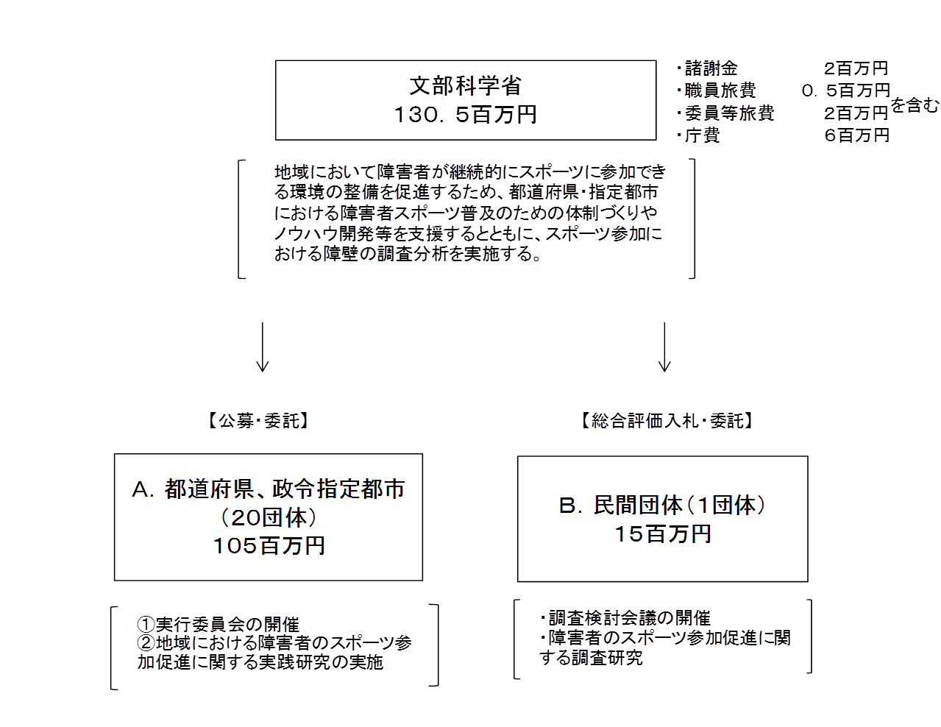

費目・使途 （「資金の流れ」においてブロックごとに最大の金額が支出されている者について記載する。費目と使途の双方で実情が分かるように記載） |  |  |  | A.都道府県、政令指定都市 |  |  |  |  |  |  |  |  |  |  |  |  | E.
 |  |  |  | 費 目 |  | 使 途 |  |  |  |  |  |  |  |  | 金 額 (百万円） |  | 費 目 |  |  |  | 使 途 |  |  |  |  |  |  |  |  | 金 額 (百万円）
 |  |  |  | 委託費 |  | 20カ所×@5,245千円 |  |  |  |  |  |  |  |  | 105

 |  |  |  | 計 |  |  |  |  |  |  |  |  |  |  | 105 |  | 計 |  |  |  |  |  |  |  |  |  |  |  |  | 0
 |  |  |  | B.民間団体 |  |  |  |  |  |  |  |  |  |  |  |  | F.
 |  |  |  | 費 目 |  | 使 途 |  |  |  |  |  |  |  |  | 金 額 (百万円） |  | 費 目 |  |  |  | 使 途 |  |  |  |  |  |  |  |  | 金 額 (百万円）
 |  |  |  | 諸謝金 |  | 会議出席等謝金 |  |  |  |  |  |  |  |  | 5
 |  |  |  | 雑役務費 |  | アンケート調査分析等経費 |  |  |  |  |  |  |  |  | 5
 |  |  |  | 旅費 |  | 会議出席等旅費 |  |  |  |  |  |  |  |  | 4
 |  |  |  | 印刷製本費 |  | 報告書印刷費 |  |  |  |  |  |  |  |  | 1
 |  |  |  | その他 |  | 通信運搬費、消耗品費、会議費 |  |  |  |  |  |  |  |  | 1

 |  |  |  | 計 |  |  |  |  |  |  |  |  |  |  | 15 |  | 計 |  |  |  |  |  |  |  |  |  |  |  |  | 0
 |  |  |  | C. |  |  |  |  |  |  |  |  |  |  |  |  | G.
 |  |  |  | 費 目 |  | 使 途 |  |  |  |  |  |  |  |  | 金 額 (百万円） |  | 費 目 |  |  |  | 使 途 |  |  |  |  |  |  |  |  | 金 額 (百万円）

 |  |  |  | 計 |  |  |  |  |  |  |  |  |  |  | 0 |  | 計 |  |  |  |  |  |  |  |  |  |  |  |  | 0
 |  |  |  | D. |  |  |  |  |  |  |  |  |  |  |  |  | H.
 |  |  |  | 費 目 |  | 使 途 |  |  |  |  |  |  |  |  | 金 額 (百万円） |  | 費 目 |  |  |  | 使 途 |  |  |  |  |  |  |  |  | 金 額 (百万円）

 |  |  |  | 計 |  |  |  |  |  |  |  |  |  |  | 0 |  | 計 |  |  |  |  |  |  |  |  |  |  |  |  | 0
費目・使途欄についてさらに記載が必要な場合はチェックの上【別紙２】に記載

 | 支出先上位１０者リスト
 | A.
 |  | 支 出 先 |  |  |  |  | 業 務 概 要 |  |  |  |  |  |  |  |  |  |  |  |  |  |  |  |  | 支 出 額 （百万円） |  | 入札者数 |  |  |  | 落札率
1
2
3
4
5
6
7
8
9
10

 | B
 |  | 支 出 先 |  |  |  |  | 業 務 概 要 |  |  |  |  |  |  |  |  |  |  |  |  |  |  |  |  | 支 出 額 （百万円） |  | 入札者数 |  |  |  | 落札率
1
2
3
4
5
6
7
8
9
10

 | C
 |  | 支 出 先 |  |  |  |  | 業 務 概 要 |  |  |  |  |  |  |  |  |  |  |  |  |  |  |  |  | 支 出 額 （百万円） |  | 入札者数 |  |  |  | 落札率
1
2
3
4
5
6
7
8
9
10

 | D
 |  | 支 出 先 |  |  |  |  | 業 務 概 要 |  |  |  |  |  |  |  |  |  |  |  |  |  |  |  |  | 支 出 額 （百万円） |  | 入札者数 |  |  |  | 落札率
1
2
3
4
5
6
7
8
9
10

 | E
 |  | 支 出 先 |  |  |  |  | 業 務 概 要 |  |  |  |  |  |  |  |  |  |  |  |  |  |  |  |  | 支 出 額 （百万円） |  | 入札者数 |  |  |  | 落札率
1
2
3
4
5
6
7
8
9
10

 | F
 |  | 支 出 先 |  |  |  |  | 業 務 概 要 |  |  |  |  |  |  |  |  |  |  |  |  |  |  |  |  | 支 出 額 （百万円） |  | 入札者数 |  |  |  | 落札率
1
2
3
4
5
6
7
8
9
10

 | G
 |  | 支 出 先 |  |  |  |  | 業 務 概 要 |  |  |  |  |  |  |  |  |  |  |  |  |  |  |  |  | 支 出 額 （百万円） |  | 入札者数 |  |  |  | 落札率
1
2
3
4
5
6
7
8
9
10

 | H
 |  | 支 出 先 |  |  |  |  | 業 務 概 要 |  |  |  |  |  |  |  |  |  |  |  |  |  |  |  |  | 支 出 額 （百万円） |  | 入札者数 |  |  |  | 落札率
1
2
3
4
5
6
7
8
9
10
支出先上位10社リスト欄についてさらに記載が必要な場合はチェックの上【別紙３】に記載

